상품제안서
스카이 미엔느 진동클렌저 | 상품코드: S22915

 |  |  |  |  |  |  | 02-713-8555 | www.synergygift.co.kr
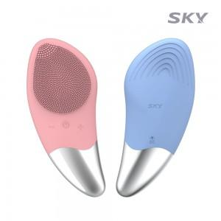

【상세/제작정보】

【인쇄/포장옵션】 | 스티커 / 포장지포장

【공급단가】 | 수량 | 50~ | 100~ | 500~ | 1,000~ | 2,000~
*VAT별도 | 체리블로썸핑크 | 7,090원 | 6,980원 | 6,810원 | 6,540원 | 6,270원
 | 히안시스블루 | 7,090원 | 6,980원 | 6,810원 | 6,540원 | 6,270원

【상품 URL】 | https://www.synergygift.co.kr:443/src/goods_detail.php?gdno=22915

